画面部品情報
アプリ課題(2025） |  |  | 画面ID | 画面名 |  |  |  | 作成日 | 作成者 | 更新日 | 更新者
 |  |  |  | 新規登録画面 |  |  |  | 2024-12-31 | 福田

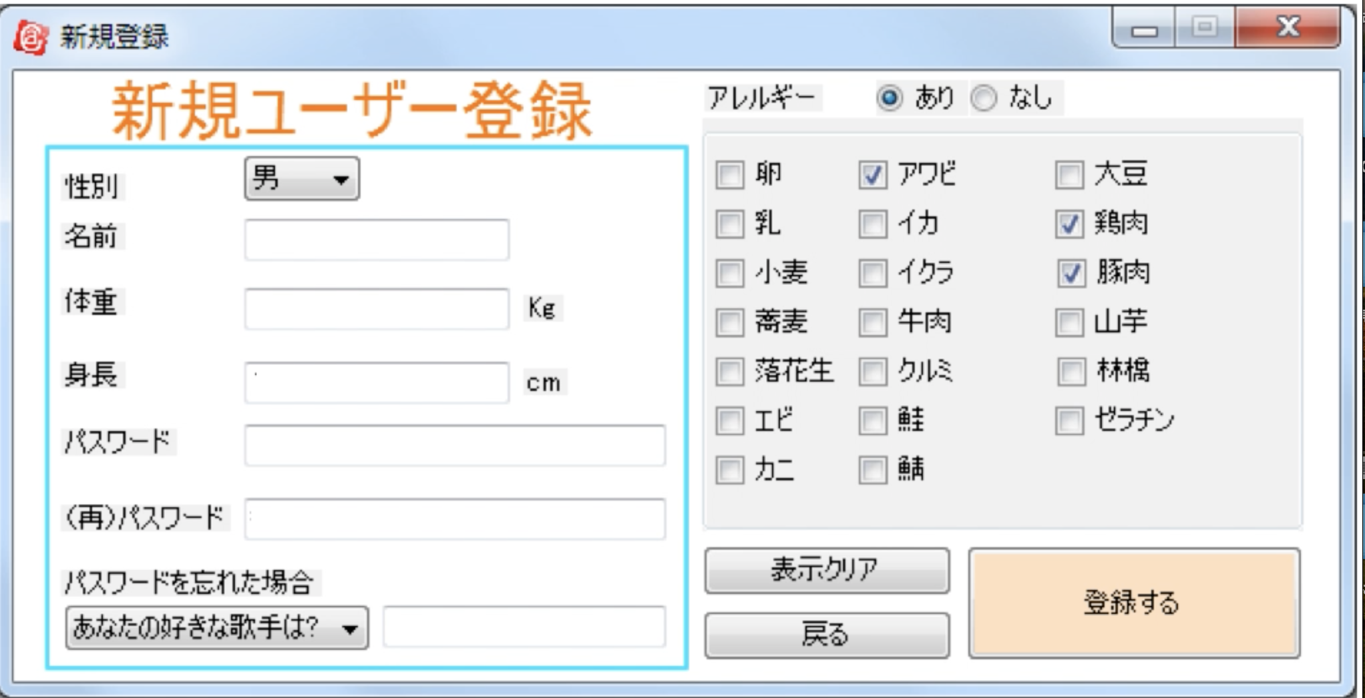
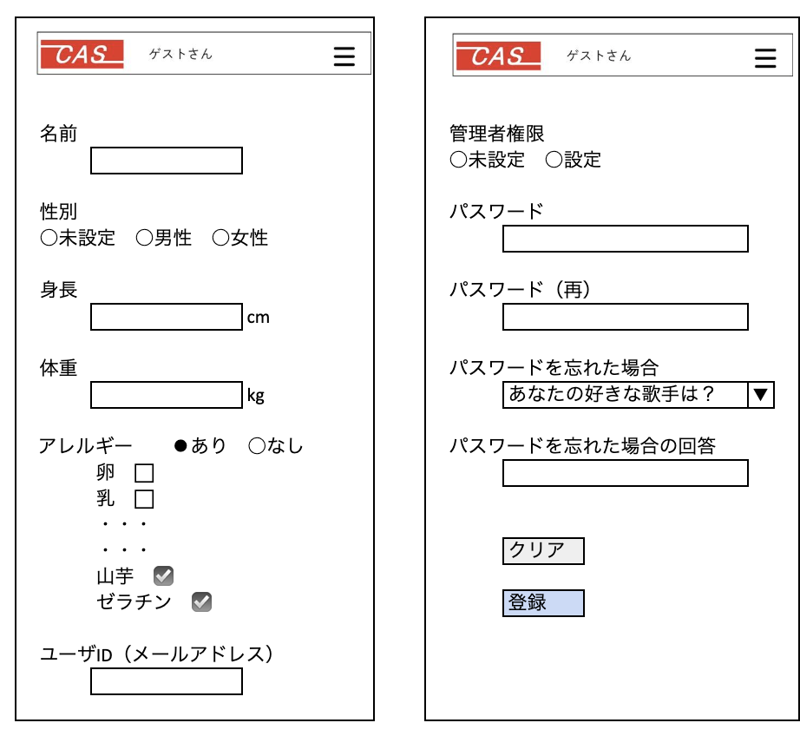
 | 1.【画面イメージ】
 | 【初期表示】 |  |  |  | 【スマホ版イメージ】

 |  |  |  |  |  |  |  |  | 編集権限の有無

 |  |  |  |  |  |  |  |  | 名称は定数化
 |  |  |  |  |  |  |  |  | 質問を定数化

 | 2.【機能概要】
 | 「01_メニュー画面」より呼ばれてユーザの新規登録を行うことができる画面。 当画面によって、CASでの個人管理（カロリー管理やお気に入り管理や体重管理など）などを行うことができる。

 | 3.【前の画面より受け取ったパラメータ】
 | パラメータ名 | データ型 | 桁数

 | 4.【イベント情報】
 | イベント名 | 処理概要
 | クリアボタンをクリック時 | 入力された内容を初期化、ラジオボタンを初期位置の内容へ再設定し直す。
 | 登録ボタンをクリック時 | 入力された内容で各テーブルへ新規登録すること。

 | 5.【フォーム情報】 |  |  |  | 6.【DB情報】
 | 項目名 | 部品 | 備考 |  | 取得元テーブル | 取得列 | データ型 | 桁数 | 備考
 | ヘッダーメニュー | 参照：【画面設計】01_メニュー画面.xlsx

 | （ユーザ情報） |  |  | 数値のみ
 | 項目名 | 部品 | 備考 | 設定値 | 取得元テーブル | 取得列 | データ型 | 桁数 | 備考
 | 名前 | ラベル | -
 |  | テキストボックス | 利用者の名前が入力できること。
 | 性別 | ラベル | -
 | 未設定 | ラジオボタン | 選択時に0が設定されること。 | 0
 | 男性 | ラジオボタン | 選択時に1が設定されること。 | 1
 | 女性 | ラジオボタン | 選択時に2が設定されること。 | 2
 | 身長 | ラベル | -
 | cm | テキストボックス | 数値のみ、0-200まで入力可能なこと。 | 0-200
 | 体重 | ラベル | -
 | kg | テキストボックス | 数値のみ、1-200まで入力可能なこと。 | 0-200
 | アレルギー | ラベル | -
 | あり | ラジオボタン | チェック時に配下のアレルギーのチェックボックスを活性化する。 選択時に1が設定されること。 | 1
 | なし | ラジオボタン | チェック時に配下のアレルギーのチェックボックスを非活性化する。 選択時に0が設定されること。 | 0
 | 卵 | チェックボックス | チェックしたらチェックがつくこと。 選択時に1が設定されること。 | 1
 | 乳 | 同上 | 同上 | 2
 | 小麦 | 同上 | 同上 | 3
 | 蕎麦 | 同上 | 同上 | 4
 | 落花生 | 同上 | 同上 | 5
 | 山芋 | 同上 | 同上 | 6
 | 牛肉 | 同上 | 同上 | 7
 | 鶏肉 | 同上 | 同上 | 8
 | 豚肉 | 同上 | 同上 | 9
 | 鮭 | 同上 | 同上 | 10
 | 鯖 | 同上 | 同上 | 11
 | クルミ | 同上 | 同上 | 12
 | ゼラチン | 同上 | 同上 | 13
 | 林檎 | 同上 | 同上 | 14
 | 大豆 | 同上 | 同上 | 15
 | エビ | 同上 | 同上 | 16
 | カニ | 同上 | 同上 | 17
 | イカ | 同上 | 同上 | 18
 | アワビ | 同上 | 同上 | 19
 | イクラ | 同上 | 同上 | 20
 | ユーザID （メールアドレス） | テキストボックス | 半角数値のみが入力できること。
 | 管理者権限 | ラベル | -
 | 未設定 | ラジオボタン | 選択時に0が設定されること。 | 0
 | 設定 | ラジオボタン | 選択時に1が設定されること。 | 1
 | パスワード | テキストボックス | 利用者のパスワードを半角数字で6-10文字の範囲で入力すること。
 | パスワード（再） | テキストボックス | パスワードと同様の内容であること。
 | パスワードを忘れた場合 | プルダウン | 固定文言で以下の質問を設定する。 1:あなたの母親の旧姓は？ 2:好きな歌手は？ 3:好きな番組は？ | 1−3
 | パスワードを忘れた場合の回答 | テキストボックス | パスワードを忘れた場合に対応する回答を入力すること。
 | クリア | ボタン | 入力された内容を初期化、ラジオボタンを初期位置の内容へ再設定し直す。
 | 登録 | ボタン | 入力された内容で各テーブルへ新規登録すること。

シート1
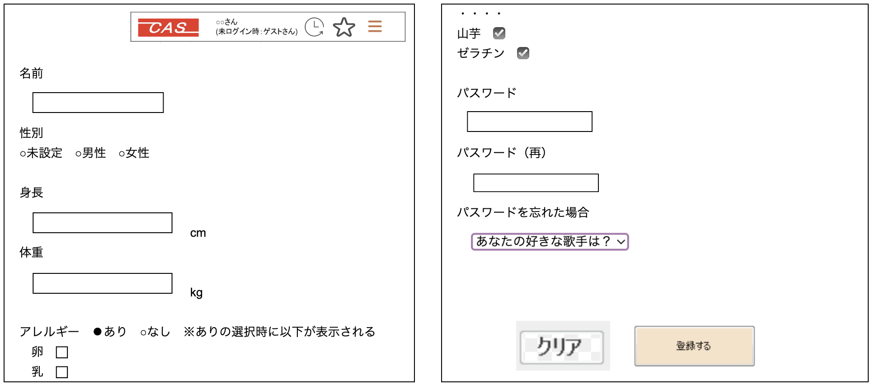

名前 |  |  | 管理者権限
 |  |  | ○未設定 ○設定

性別 |  |  | パスワード
○未設定 ○男性 ○女性

身長 |  |  | パスワード（再）
 |  | cm

体重 |  |  | パスワードを忘れた場合
 |  | kg |  | あなたの好きな歌手は？ | ▼

アレルギー ⚫︎あり ○なし |  |  | パスワードを忘れた場合の回答
 | 卵 ⬜︎
 | 乳 ⬜︎
 | ・・・
 | ・・・ |  |  | クリア
 | 山芋 ☑️
 | ゼラチン ☑️ |  |  | 登録

ユーザID（メールアドレス）

